（様式1-2）実施報告書
様式１－２
地域文化財総合活用推進事業 実施報告
 | 未入力があります！
 | ①都道府県・市区町村名 |  | ②補助事業の種類 |  | 地域文化遺産

 | ③実施計画の名称

 | ④実施計画期間

 | ⑤過去の補助事業実績 |  |  |  | 交付決定額

 | 令和元年度地域文化財総合活用推進事業 |  |  |  | 千円
 | 令和２年度地域文化財総合活用推進事業 |  |  |  | 千円
 | 令和３年度地域文化財総合活用推進事業 |  |  |  | 千円
 | 令和４年度地域文化財総合活用推進事業 |  |  |  | 千円
 | 令和５年度地域文化財総合活用推進事業 |  |  |  | 千円
 | 令和６年度地域文化財総合活用推進事業 |  |  |  | 千円
 | 令和７年度地域文化財総合活用推進事業（令和６年度補正予算事業含む） |  |  |  | 千円
 | 令和８年度地域文化財総合活用推進事業 |  |  |  | 千円
 | ⑥計画の実施状況（概要） ※令和８年度までに実施した計画の実施状況を記載してください。

 | ⑦定量的な目標に対する計画の進捗状況 ※令和８年度までの進捗状況について、実施計画で設定した指標に基づき、状況値と目標に対する達成率を記載してください（指標・目標値を複数設定している場合は、全て記載）。 |  |  |  | 様式１－１別紙①②のとおり

 | ⑧事業実施による効果等 ※令和８年度までの計画の実施により得られた効果や実施以後の状況を定量的・定性的な観点で具体的に記載してください。

 | ⑨得られた効果の検証・分析

 | ⑩担当者連絡先

 | ふりがな
 | 所属・氏名

 | ＴＥＬ |  |  | ＦＡＸ

 | Ｅ-mail | （組織） （担当）

 | 住所 | 〒

 | ※ スペースが足りない場合は、行の高さを変更したり、ページを追加しても差し支えありません。

（様式1-2）別紙①
様式１－２別紙①
記載欄が不足する場合は、適宜、コピーや行の挿入を行ってください。
7 実施計画における目標と期待される効果 別紙

目標区分１： |  | （リストから選択してください。）
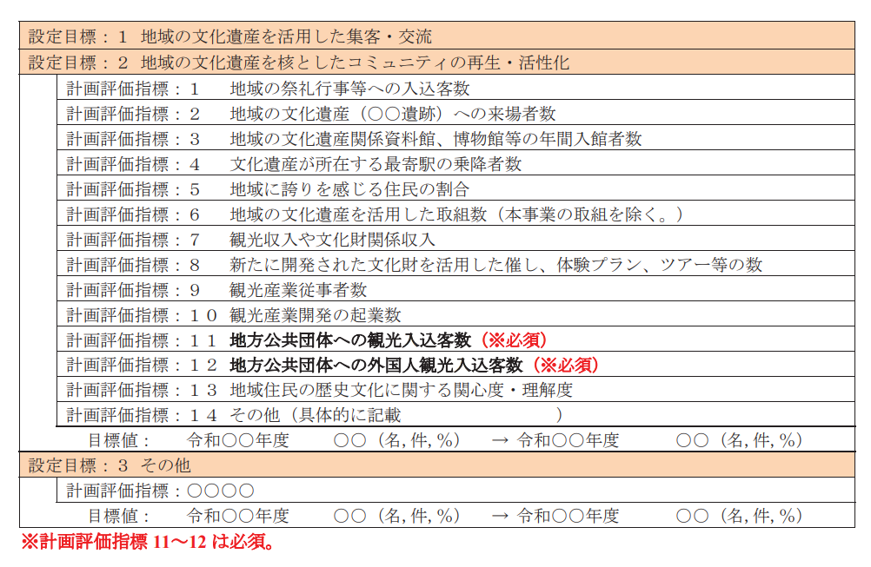
評価指標区分１： |  | （リストから選択してください。） |  |  |  |  |  |  |  |  |  |  | （具体的な指標は次のとおり）

具体的な指標１： |  |  |  |  |  |  |  |  |  |  | 関連事業:

目標値１： |  | (現状値） | 令和 |  |  | 年度 |  | （単位） | ⇒ | （目標値） |  |  | 令和 |  | 年度 |  | （単位）

設定根拠１：

進捗状況１： |  | 各年度，状況値，目標に対する達成率

令和 | 年度 | 令和 |  | 年度 | 令和 |  | 年度 | 令和 |  | 年度 |  | 令和 |  | 年度 |  | 令和 | 年度
 | （単位） |  |  | （単位） |  |  | （単位） |  |  | （単位） |  |  |  | （単位） |  |  | （単位）

目標区分２： |  | （リストから選択してください。）

評価指標区分２： |  | （リストから選択してください。） |  |  |  |  |  |  |  |  |  |  | （具体的な指標は次のとおり）

具体的な指標２： |  |  |  |  |  |  |  |  |  |  | 関連事業:

目標値２： |  | (現状値） | 令和 |  |  | 年度 |  | （単位） | ⇒ | （目標値） |  |  | 令和 |  | 年度 |  | （単位）

設定根拠２：

進捗状況２： |  | 各年度，状況値，目標に対する達成率

令和 | 年度 | 令和 |  | 年度 | 令和 |  | 年度 | 令和 |  | 年度 |  | 令和 |  | 年度 |  | 令和 | 年度
 | （単位） |  |  | （単位） |  |  | （単位） |  |  | （単位） |  |  |  | （単位） |  |  | （単位）
 |  |  |  |  |  |  |  |  |  |  |  |  |  |  |  |  |  | 進捗状況は、各年度終了後に記載します。
目標区分３： |  | （リストから選択してください。） |  |  |  |  |  |  |  |  |  |  |  |  |  |  |  | 実施報告時に令和８年度の状況値・達成率を記載してください。

評価指標区分３： |  | （リストから選択してください。） |  |  |  |  |  |  |  |  |  |  | （具体的な指標は次のとおり）

具体的な指標３： |  | （具体的な指標を記載してください。） |  |  |  |  |  |  |  |  | 関連事業:

目標値３： |  | (現状値） | 令和 |  |  | 年度 |  | （単位） | ⇒ | （目標値） |  |  | 令和 |  | 年度 |  | （単位）

設定根拠３：

進捗状況３： |  | 各年度，状況値，目標に対する達成率

令和 | 年度 | 令和 |  | 年度 | 令和 |  | 年度 | 令和 |  | 年度 |  | 令和 |  | 年度 |  | 令和 | 年度 | 進捗状況は、各年度終了後に記載します。
 | （単位） |  |  | （単位） |  |  | （単位） |  |  | （単位） |  |  |  | （単位） |  |  | （単位） | 実施報告時に令和８年度の状況値・達成率を記載してください。

目標区分４： |  | （リストから選択してください。）

評価指標区分４： |  | （リストから選択してください。） |  |  |  |  |  |  |  |  |  |  | （具体的な指標は次のとおり）

具体的な指標４： |  | （具体的な指標を記載してください。） |  |  |  |  |  |  |  |  | 関連事業:

目標値４： |  | (現状値） | 令和 |  |  | 年度 |  | （単位） | ⇒ | （目標値） |  |  | 令和 |  | 年度 |  | （単位）

設定根拠４：

進捗状況４： |  | 各年度，状況値，目標に対する達成率

令和 | 年度 | 令和 |  | 年度 | 令和 |  | 年度 | 令和 |  | 年度 |  | 令和 |  | 年度 |  | 令和 | 年度 | 進捗状況は、各年度終了後に記載します。
 | （単位） |  |  | （単位） |  |  | （単位） |  |  | （単位） |  |  |  | （単位） |  |  | （単位） | 実施報告時に令和８年度の状況値・達成率を記載してください。

（様式1-2）別紙②
様式１－２別紙②
「8（2）実施事業の概要」は実施計画期間中の事業を全て記載してください。
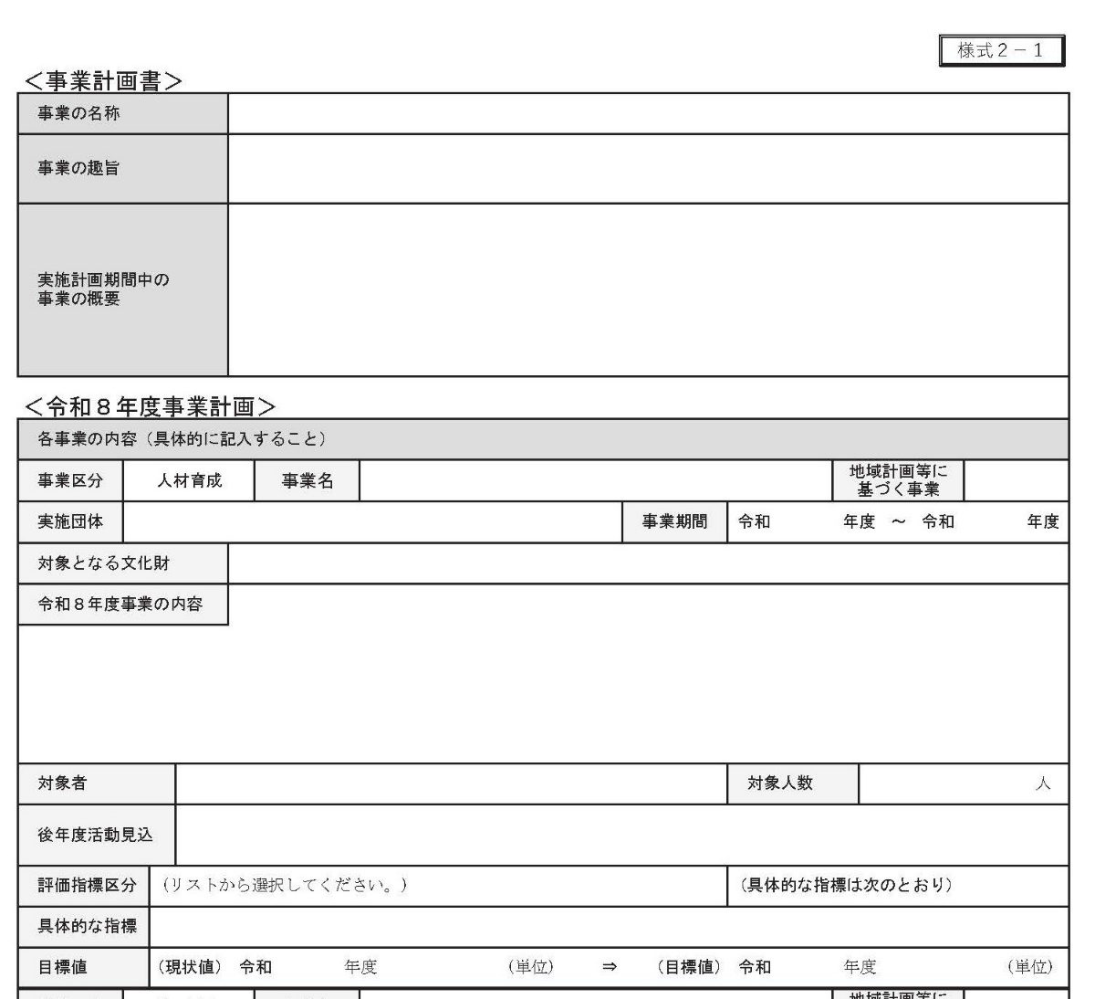

8（2）実施事業の概要 別紙

事業①： |  |  |  |  |  |  |  |  | 実施団体：

※別紙②は、実行委員会等が作成した事業計画書（様式２－１）の「実施計画期間中の事業の概要」に記載された内容と整合性をとってください。
事業区分： |  | （リストから選択してください。） |  |  |  |  |  |  | 事業期間： |  |  | 令和 |  |  |  | 年度 |  | ～ | 令和 | 年度

事業概要：

評価指標区分： |  | （リストから選択してください。） |  |  |  |  |  |  |  |  |  |  |  |  | （具体的な指標は次のとおり）

具体的な指標：

目標値： |  | (現状値） | 令和 |  |  | 年度 |  | （単位） |  | ⇒ | （目標値） |  |  | 令和 |  |  |  | 年度 |  | （単位）

進捗状況： |  | 各年度，状況値，目標に対する達成率
 |  |  |  |  |  |  |  |  |  |  |  |  |  |  |  |  |  |  |  |  | 進捗状況は、各年度終了後に記載します。
令和 | 年度 | 令和 |  | 年度 | 令和 |  | 年度 | 令和 |  |  | 年度 |  | 令和 |  |  |  | 年度 |  | 令和 | 年度 | 実施報告時に令和８年度の状況値・達成率を記載してください。
 | （単位） |  |  | （単位） |  |  | （単位） |  |  |  | （単位） |  |  |  |  |  | （単位） |  |  | （単位）

事業②： |  |  |  |  |  |  |  |  | 実施団体：
※評価指標・目標値は、実行委員会等が作成した事業計画書（様式２－１）と同じ内容としてください。
事業区分： |  | （リストから選択してください。） |  |  |  |  |  |  | 事業期間： |  |  | 令和 |  |  |  | 年度 |  | ～ | 令和 | 年度

事業概要：

記載欄が不足する場合は、適宜、コピーや行の挿入を行ってください。
評価指標区分： |  | （リストから選択してください。） |  |  |  |  |  |  |  |  |  |  |  |  | （具体的な指標は次のとおり）

具体的な指標：

目標値： |  | (現状値） | 令和 |  |  | 年度 |  | （単位） |  | ⇒ | （目標値） |  |  | 令和 |  |  |  | 年度 |  | （単位）

進捗状況： |  | 各年度，状況値，目標に対する達成率

令和 | 年度 | 令和 |  | 年度 | 令和 |  | 年度 | 令和 |  |  | 年度 |  | 令和 |  |  |  | 年度 |  | 令和 | 年度 | 実施報告時に令和８年度の状況値・達成率を記載してください。
 | （単位） |  |  | （単位） |  |  | （単位） |  |  |  | （単位） |  |  |  |  |  | （単位） |  |  | （単位）

事業③： |  |  |  |  |  |  |  |  | 実施団体：

事業区分： |  | （リストから選択してください。） |  |  |  |  |  |  | 事業期間： |  |  | 令和 |  |  |  | 年度 |  | ～ | 令和 | 年度

事業概要：

評価指標区分： |  | （リストから選択してください。） |  |  |  |  |  |  |  |  |  |  |  |  | （具体的な指標は次のとおり）

具体的な指標：

目標値： |  | (現状値） | 令和 |  |  | 年度 |  | （単位） |  | ⇒ | （目標値） |  |  | 令和 |  |  |  | 年度 |  | （単位）

進捗状況： |  | 各年度，状況値，目標に対する達成率

令和 | 年度 | 令和 |  | 年度 | 令和 |  | 年度 | 令和 |  |  | 年度 |  | 令和 |  |  |  | 年度 |  | 令和 | 年度
 | （単位） |  |  | （単位） |  |  | （単位） |  |  |  | （単位） |  |  |  |  |  | （単位） |  |  | （単位） | 実施報告時に令和８年度の状況値・達成率を記載してください。

